three members
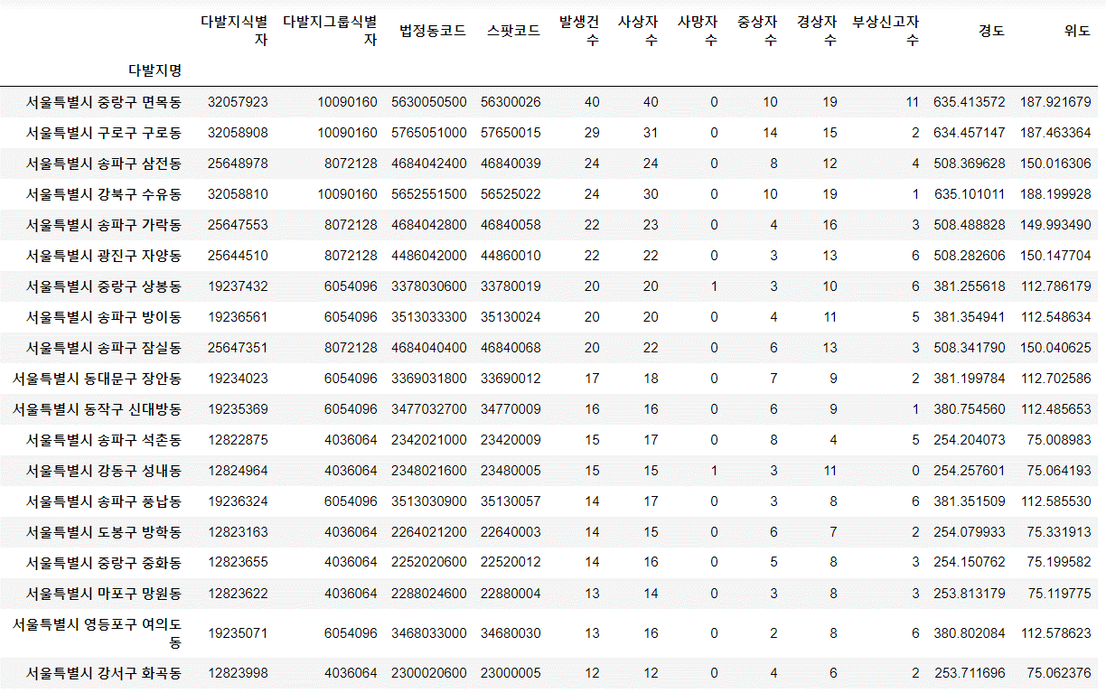
빅데이터 분석 실습

반 | 오후
조명 | apple
이름 | 이계운 김태명 황보건

날짜 | 2019-05-24
주제 | 서울 특별시의 동별 자전거 사고 횟수
csv파일 | https://www.data.go.kr/dataset/15003493/fileData.do & 도로교통공단_전국_자전거사고다발지
Advice
분석하고 싶은 내용 | 서울특별시 의 동별로 사고의 발생건수
결과 파일 & 이미지
결론 | 서울특별시의 중랑구 면목동에서는 자전거를 조심하게 타야합니다.

